상품제안서
HA 락앤락 리틀럽 스텐 스푼포크 세트 | 상품코드: F27667

 |  |  |  |  |  |  | 02-412-0044 | www.easy1.co.kr
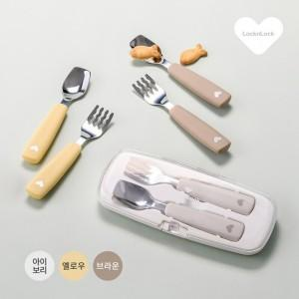

【상세/제작정보】

【인쇄/포장옵션】 | 실크, 레이저, 풀칼라 / 포장불가능

【공급단가】 | 수량 | 24~ | 100~ | 300~ | 500~ | 1,000~
*VAT별도 | 단가 | 11,940원 | 11,740원 | 11,440원 | 11,240원 | 10,940원

【상품 URL】 | http://www.easy1.co.kr/src/goods_detail.php?gdno=27667

